Asignación de recursos
Importancia???, Incer-Dif??? y IMPO-INCE
 |  |  |  | IMPO-INCE
 | Tarea WBS | Nro Actividad | Actividad | Importancia??? | Incer-Dif???
 | 1.1.1 | 1 | Planificación componentes software | 10 | 6 | 1
 | 1.1.1 | 2 | Diseño de modelos y entidades | 7 | 4 | 2
 | 1.1.1 | 3 | Implementacion ABM | 9 | 8 | 3
 | 1.1.1 | 4 | Verificación de integridad de Tablas | 6 | 7 | 4 | Al 21 de abril
 | 1.1.1 | 5 | Documentación Tablas y ABM | 5 | 2 | 5
 | 1.1.2 | 6 | Analisis planificacion | 7 | 3 | 6
 | 1.1.2 | 7 | Documentación relaciones entre Tablas | 4 | 2 | 7
 | 1.1.3 | 8 | Planificación evaluaciones de control | 8 | 5 | 8 | 2 de Mayo
 | 1.1.3 | 9 | Diseño de entidades de prueba | 6 | 4 | 9
 | 1.1.3 | 10 | Implementacion pruebas de control | 6 | 3 | 10

 | 1.1.3 | 11 | Entrega prototipo funcional al cliente | 10 | 7 | 11
 | 2.1.1 | 12 | Planificación componentes web | 6 | 2 | 12
 | 2.1.1 | 13 | Diseño de entidades y componentes | 4 | 1 | 13 | 19 de Mayo
 | 2.1.1 | 14 | Implementacion componentes web | 6 | 4 | 14
 | 2.1.1 | 15 | Documentación componentes software web | 2 | 1 | 15
 | 2.1.2 | 16 | Planificación políticas y estándares de seguridad | 9 | 3 | 16 | 3 de Junio
 | 2.1.2 | 17 | Verificacion de estándares de seguridad | 9 | 7 | 17
 | 2.1.2 | 18 | Documentación estándares de seguridad utilizados | 5 | 3 | 18
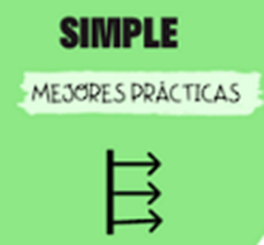
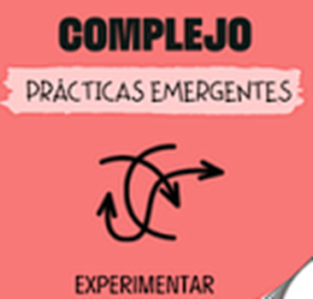
 | 2.1.3 | 19 | Verificacion de pruebas de control | 9 | 4 | 19
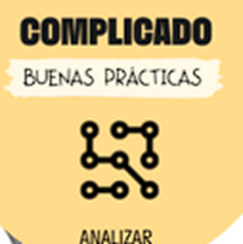
 | 2.1.3 | 20 | Entrega del producto al cliente | 10 | 10 | 20 | Al 17 de Junio

Importancia - PM | 1-2: Actividades de muy baja importancia. Estas tareas pueden ser triviales o no críticas para el proyecto. 3-4: Actividades de baja importancia. Estas tareas pueden contribuir al proyecto, pero no son urgentes ni esenciales. 5-6: Actividades de importancia moderada. Estas tareas son necesarias para el progreso del proyecto, pero no son urgentes. 7-8: Actividades de alta importancia. Estas tareas son clave para el éxito del proyecto y deben ser priorizadas. 9-10: Actividades de muy alta importancia. Estas tareas son esenciales y críticas para el éxito del proyecto, y deben ser abordadas con prioridad máxima.

Dificultad - Responsable | 1-2: Tareas de muy baja dificultad. Estas tareas son sencillas de realizar, con poca o ninguna complejidad técnica o requerimientos especiales.
 | 3-4: Tareas de baja dificultad. Estas tareas pueden presentar algunos desafíos menores, pero en general son manejables y se pueden completar fácilmente.
 | 5-6: Tareas de dificultad moderada. Estas tareas requieren cierta habilidad o experiencia para completar y pueden presentar desafíos técnicos o logísticos.
 | 7-8: Tareas de alta dificultad. Estas tareas pueden ser complejas, requerir habilidades especializadas o implicar desafíos significativos.
 | 9-10: Tareas de muy alta dificultad. Estas tareas son extremadamente desafiantes y pueden requerir habilidades avanzadas, conocimientos especializados o soluciones innovadoras.

